Chi tiết địa chất
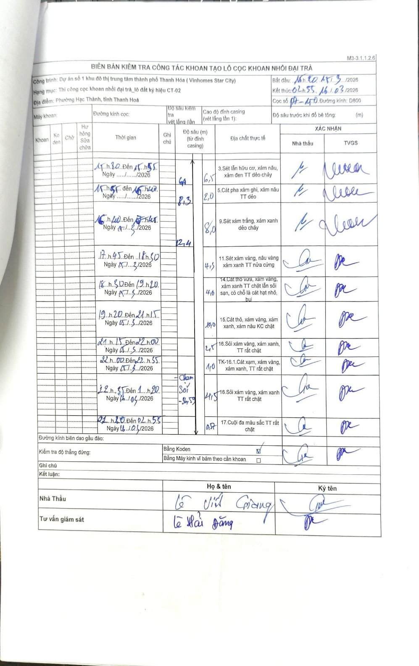
Dự án | Dự án số 1 khu đô thị trung tâm thành phố Thanh Hóa (Vinhomes Star City)
Hạng mục | Thi công cọc khoan nhồi đại trà_lô đất ký hiệu CT-02
Tên bộ phận | Phường Hạc Thành, tỉnh Thanh Hoá
Số hiệu cọc | P7-150
Biên bản số | KL-002
Đường kính | D800
Bắt đầu thi công | 15:20 15/03/2026
Kết thúc thi công | 02:55 16/03/2026

Địa chất TT | Đường kính | Mô tả lớp thiết kế | Từ (h) | Đến (h) | Cao độ từ | Cao độ đến | T.Gian (h) | Dài (m) | V (m/h) | Ghi chú
1 | D800 | Sét lẫn hữu cơ, xám nâu, xám đen TT dẻo chảy | 15:20 15/03/2026 | 15:55 15/03/2026 | 0 | -6.5 | 0.58 | 6.5 | 11.14 | GA
2 | D800 | Cát pha xám ghi, xám nâu TT dẻo | 15:55 15/03/2026 | 16:40 15/03/2026 | -6.5 | -8.3 | 0.75 | 1.8 | 2.4
3 | D800 | Sét xám trắng, xám xanh dẻo chảy | 16:40 15/03/2026 | 17:45 15/03/2026 | -8.3 | -12.4 | 1.08 | 4.1 | 3.78
4 | D800 | Sét xám vàng, nâu vàng xám xanh TT nửa cứng | 17:45 15/03/2026 | 18:50 15/03/2026 | -12.4 | -16.7 | 1.08 | 4.3 | 3.97
5 | D800 | Cát thô vừa, xám vàng, xám xanh TT chặt lẫn sỏi sạn, có chỗ là cát hạt nhỏ, bụi | 18:50 15/03/2026 | 19:20 15/03/2026 | -16.7 | -20.7 | 0.5 | 4 | 8
6 | D800 | Cát thô, xám vàng, xám xanh, xám nâu KC chặt | 19:20 15/03/2026 | 21:15 15/03/2026 | -20.7 | -30.7 | 1.92 | 10 | 5.22
7 | D800 | Sỏi xám vàng, xám xanh, TT rất chặt | 21:15 15/03/2026 | 22:00 15/03/2026 | -30.7 | -33.2 | 0.75 | 2.5 | 3.33
8 | D800 | TK-16.1.Cát xạm, xám vàng, xám xanh, TT rất chặt | 22:00 15/03/2026 | 22:35 15/03/2026 | -33.2 | -34.2 | 0.58 | 1 | 1.71
9 | D800 | Sỏi xám vàng, xám xanh TT rất chặt | 22:35 15/03/2026 | 01:20 16/03/2026 | -34.2 | -38.7 | 2.75 | 4.5 | 1.64
10 | D800 | Cuội đa màu sắc TT rất chặt | 01:20 16/03/2026 | 02:55 16/03/2026 | -38.7 | -39.27 | 1.58 | 0.57 | 0.36

ẢNH BIÊN BẢN GỐC

